整備記録
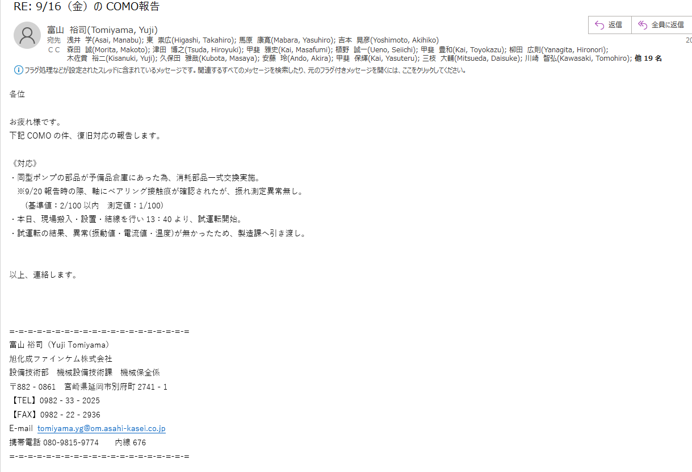
From: 富山 裕司(Tomiyama, Yuji) <tomiyama.yg@om.asahi-kasei.co.jp>
Sent: Tuesday, September 20, 2022 5:02 PM

9/20午後よりポンプ搬出し、分解調査した。

《対応》
・ポンプのケーシングを開放及び手回し確認
 | ※インペラの動きが非常に重い。
・インペラ取外後、シャフト取外し
 | ※ロータ全面に茶色の粘性がある付着物確認（写真1）
 | ※シャフトスリーブにベアリング接触痕確認（写真2）
 | ※上記の接触痕が確認された為、シャフトの振れ及びPT検査実施中。

《原因（推測）》
・ローターとケースの隙間に溜まった粘性物質が、ポンプ起動負荷を掛け、TRGメーターを振り切ったと推測する。（写真）
・ローターとケースの隙間に長期間滞留したことが要因である。⇒（管理）清掃整備計画、（設備）隙間侵入防止対策

《保全対応》
・ポンプ部品の手配：見積り及び納期確認中。
・納期確認でき次第、関係者と今後の調達について調整する。（稟議提案、工期日程など）

